使い方
このファイルは、各学校の体力・運動能力調査のデータから、「全国平均値、宮城県平均値との比較をしたレーダーチャート」を作成します。県教委に報告をするファイルを使用しますので、新たにデータを入力する必要はありません。
このファイルの使い方

１ 入力した報告用ファイル（令和５年度体力・運動能力調査報告【様式２－①】を準備して下さい。

２ データ貼付シートに、学校のデータを貼り付けて下さい。

 | 枠の部分に、データをすべて貼り付けて下さい。

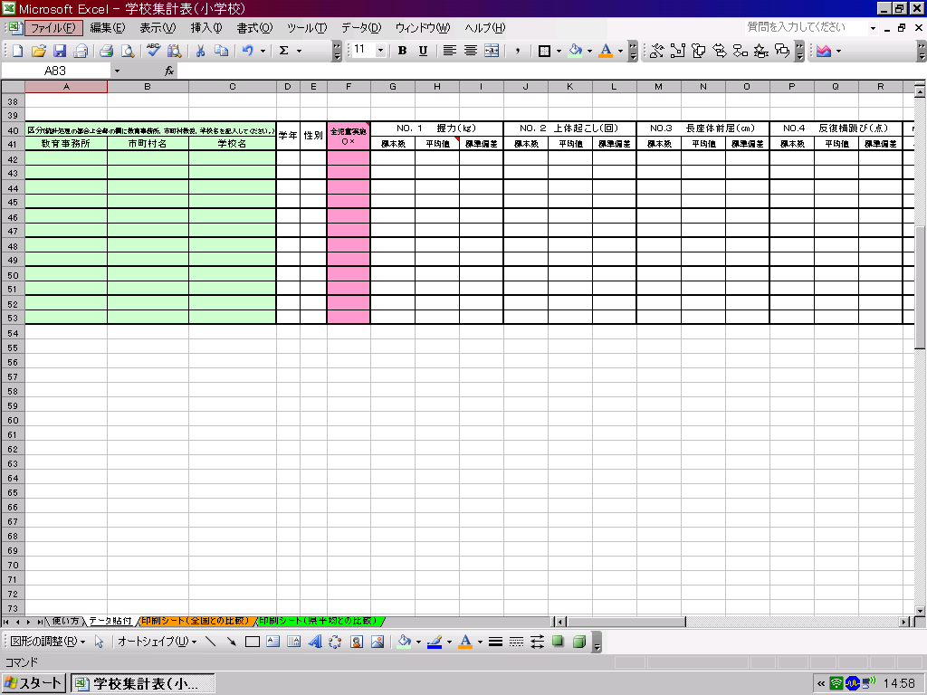

データ貼付シートへ

３ 印刷シートを確認して、必要なシートを印刷して下さい。

印刷シート（全国との比較）へ
印刷シート（県平均）との比較）へ

※このファイルでは、２０ｍシャトルを選択してレーダーチャートを作成します。

印刷シート（全国との比較）
体力・運動能力調査結果（全国平均との比較）
 | 所在地

 | 学年 | 性別 | 握力（ｋｇ） | 上体おこし（回） | 長座体前屈（ｃｍ） | 反復横跳び（点） | ２０mシャトルラン | ５０ｍ走（秒） | 立幅跳 （ｃｍ） | ﾊﾝﾄﾞﾎﾞｰﾙ 投げ（ｍ）

 | 1 | 男 | 0.0 | 0.0 | 0.0 | 0.0 | 0.0 | 0.0 | 0.0 | 0.0
 | 1 | 女 | 0.0 | 0.0 | 0.0 | 0.0 | 0.0 | 0.0 | 0.0 | 0.0
 | 2 | 男 | 0.0 | 0.0 | 0.0 | 0.0 | 0.0 | 0.0 | 0.0 | 0.0
 | 2 | 女 | 0.0 | 0.0 | 0.0 | 0.0 | 0.0 | 0.0 | 0.0 | 0.0
 | 3 | 男 | 0.0 | 0.0 | 0.0 | 0.0 | 0.0 | 0.0 | 0.0 | 0.0
 | 3 | 女 | 0.0 | 0.0 | 0.0 | 0.0 | 0.0 | 0.0 | 0.0 | 0.0
下のグラフは、各測定種目の令和４年度全国平均値を「５０」とした時の、Tスコアを表しています。５０を上回っていると全国平均より優れている、５０を下回っていると全国平均より劣っていることを表しています。
（全国平均値や宮城県平均値は、保健体育安全課学校体育のホームページでご覧下さい。） http://www.pref.miyagi.jp/soshiki/hotai/chousa.html

１年生男子
握力 | 50 | -2.0
上体起こし | 50 | 2.3
長座体前屈 | 50 | 5.8
反復横とび | 50 | -26.4
20mシャトルラン | 50 | 82.0
５０ｍ走 | 50 | 164.7
立ち幅とび | 50 | -39.2
ﾊﾝﾄﾞﾎﾞｰﾙ投げ | 50 | 13.2
１年生女子
握力 | 50 | -6.3
上体起こし | 50 | 10.6
長座体前屈 | 50 | 2.3
反復横とび | 50 | -29.3
20mシャトルラン | 50 | 77.3
５０ｍ走 | 50 | 167.4
立ち幅とび | 50 | -27.7
ﾊﾝﾄﾞﾎﾞｰﾙ投げ | 50 | 16.9

２年生男子
握力 | 50 | -3.6
上体起こし | 50 | -0.6
長座体前屈 | 50 | 5.5
反復横とび | 50 | -26.2
20mシャトルラン | 50 | 85.1
５０ｍ走 | 50 | 170.4
立ち幅とび | 50 | -42.8
ﾊﾝﾄﾞﾎﾞｰﾙ投げ | 50 | 11.0
２年生女子
握力 | 50 | -5.6
上体起こし | 50 | 10.4
長座体前屈 | 50 | 1.5
反復横とび | 50 | -26.3
20mシャトルラン | 50 | 76.4
５０ｍ走 | 50 | 164.5
立ち幅とび | 50 | -28.4
ﾊﾝﾄﾞﾎﾞｰﾙ投げ | 50 | 16.7

３年生男子
握力 | 50 | -5.1
上体起こし | 50 | -1.8
長座体前屈 | 50 | 3.6
反復横とび | 50 | -32.1
20mシャトルラン | 50 | 84.3
５０ｍ走 | 50 | 169.6
立ち幅とび | 50 | -44.8
ﾊﾝﾄﾞﾎﾞｰﾙ投げ | 50 | 9.5
３年生女子
握力 | 50 | -7.2
上体起こし | 50 | 11.2
長座体前屈 | 50 | -0.4
反復横とび | 50 | -26.2
20mシャトルラン | 50 | 75.7
５０ｍ走 | 50 | 160.5
立ち幅とび | 50 | -24.2
ﾊﾝﾄﾞﾎﾞｰﾙ投げ | 50 | 16.7

印刷シート（県平均との比較）
体力・運動能力調査結果（宮城県平均との比較）
 | 所在地

 | 学年 | 性別 | 握力（ｋｇ） | 上体おこし（回） | 長座体前屈（ｃｍ） | 反復横跳び（点） | ２０mシャトルラン | ５０ｍ走（秒） | 立幅跳 （ｃｍ） | ﾊﾝﾄﾞﾎﾞｰﾙ 投げ（ｍ）

 | 1 | 男 | 0.0 | 0.0 | 0.0 | 0.0 | 0.0 | 0.0 | 0.0 | 0.0
 | 1 | 女 | 0.0 | 0.0 | 0.0 | 0.0 | 0.0 | 0.0 | 0.0 | 0.0
 | 2 | 男 | 0.0 | 0.0 | 0.0 | 0.0 | 0.0 | 0.0 | 0.0 | 0.0
 | 2 | 女 | 0.0 | 0.0 | 0.0 | 0.0 | 0.0 | 0.0 | 0.0 | 0.0
 | 3 | 男 | 0.0 | 0.0 | 0.0 | 0.0 | 0.0 | 0.0 | 0.0 | 0.0
 | 3 | 女 | 0.0 | 0.0 | 0.0 | 0.0 | 0.0 | 0.0 | 0.0 | 0.0
下のグラフは、各測定種目の令和５年度宮城県平均値を「５０」とした時の、Tスコアを表しています。５０を上回っている
と宮城県平均値より優れている、５０を下回っていると全国平均より劣っていることを表しています。
（全国平均値や宮城県平均値は、保健体育安全課学校体育のホームページでご覧下さい。） http://www.pref.miyagi.jp/soshiki/hotai/chousa.html

１年生男子
握力 | 50 | -1.7
上体起こし | 50 | 1.9
長座体前屈 | 50 | 6.6
反復横とび | 50 | -35.0
２０mシャトルラン | 50 | 82.8
５０ｍ走 | 50 | 159.4
立ち幅とび | 50 | -34.4
ﾊﾝﾄﾞﾎﾞｰﾙ投げ | 50 | 11.5
１年生女子
握力 | 50 | -3.4
上体起こし | 50 | 11.1
長座体前屈 | 50 | 2.6
反復横とび | 50 | -37.4
２０mシャトルラン | 50 | 78.2
５０ｍ走 | 50 | 164.2
立ち幅とび | 50 | -25.7
ﾊﾝﾄﾞﾎﾞｰﾙ投げ | 50 | 17.4

２年生男子
握力 | 50 | -2.6
上体起こし | 50 | 0.8
長座体前屈 | 50 | 5.1
反復横とび | 50 | -31.5
２０mシャトルラン | 50 | 81.9
５０ｍ走 | 50 | 150.7
立ち幅とび | 50 | -35.1
ﾊﾝﾄﾞﾎﾞｰﾙ投げ | 50 | 12.0
２年生女子
握力 | 50 | -3.2
上体起こし | 50 | 12.1
長座体前屈 | 50 | 3.8
反復横とび | 50 | -29.8
２０mシャトルラン | 50 | 75.1
５０ｍ走 | 50 | 149.0
立ち幅とび | 50 | -22.0
ﾊﾝﾄﾞﾎﾞｰﾙ投げ | 50 | 18.2

３年生男子
握力 | 50 | -3.2
上体起こし | 50 | -0.5
長座体前屈 | 50 | 4.7
反復横とび | 50 | -30.0
２０mシャトルラン | 50 | 80.0
５０ｍ走 | 50 | 151.1
立ち幅とび | 50 | -35.8
ﾊﾝﾄﾞﾎﾞｰﾙ投げ | 50 | 11.4
３年生女子
握力 | 50 | -4.0
上体起こし | 50 | 11.9
長座体前屈 | 50 | 3.4
反復横とび | 50 | -26.1
２０mシャトルラン | 50 | 73.6
５０ｍ走 | 50 | 140.1
立ち幅とび | 50 | -20.8
ﾊﾝﾄﾞﾎﾞｰﾙ投げ | 50 | 17.8

